Standaard leslokaal
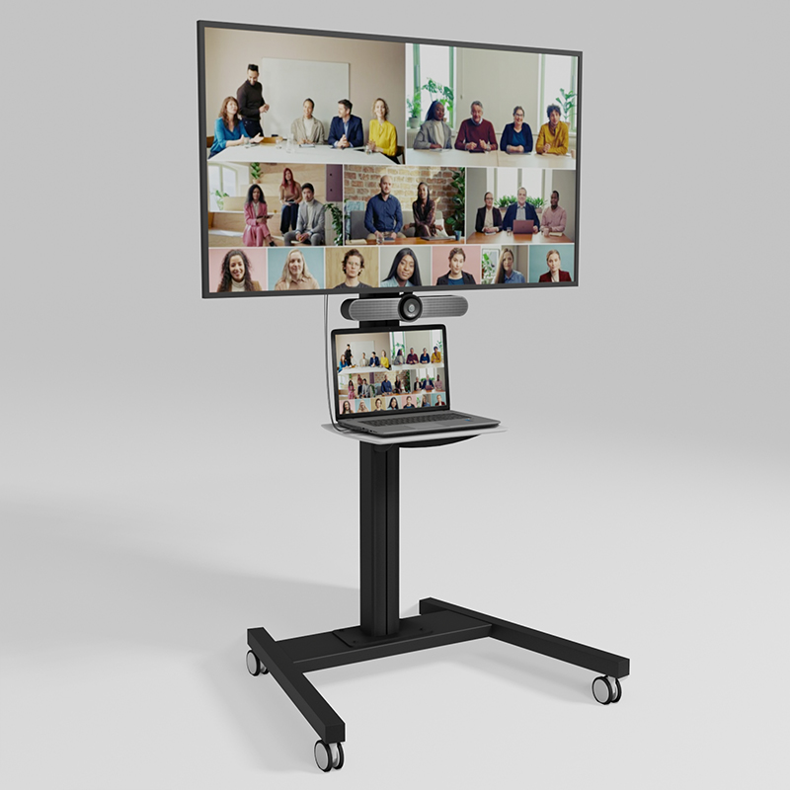
Standaard leslokaal
86 inch | Volledig werkende mobiele trolleyopstelling bestaande uit ten minste de onderstaande onderdelen: |  |  |  |  | Ter indicatie:
Aantal | Product of minimaal vergelijkbaar | Aangeboden product | Inkoopprijs (excl. BTW) | Opslagpercentage (%) | Verkoopprijs (excl. BTW)
1 | Sharp PN-L862B, touch 86 inch |  | € - | 0% | € -
1 | USB-C minimaal 5 meter vanaf het scherm naar de beoogde laptoplocatie |  | € - | 0% | € -
1 | Yealink Smartvision 40 |  | € - | 0% | € -
1 | Mobiele trolley met elektrische lift |  | € - | 0% | € -
1 | Opbouwstopcontact (minimaal 2x230V) |  | € - | 0% | € -
1 | Laptopstandaard |  | € - | 0% | € -
1 | Kabelhaak voor het geleiden van de USB-C kabel |  | € - | 0% | € -
 | Arbeidskosten |  | € - |  | € -
0 | Aanvullen… |  | € - | 0% | € -
0 |  |  | € - | 0% | € -
0 |  |  | € - | 0% | € -
0 |  |  | € - | 0% | € -
0 |  |  | € - | 0% | € -
0 |  |  | € - | 0% | € -
0 |  |  | € - | 0% | € -
0 |  |  | € - | 0% | € -
0 |  |  | € - | 0% | € -
0 |  |  | € - | 0% | € -
0 |  |  | € - | 0% | € -
0 |  |  | € - | 0% | € -
0 |  |  | € - | 0% | € -
0 |  |  | € - | 0% | € -
0 |  |  | € - | 0% | € -
0 |  |  | € - | 0% | € -
0 |  |  | € - | 0% | € -
0 |  |  | € - | 0% | € -
0 |  |  | € - | 0% | € -
0 |  |  | € - | 0% | € -
0 |  |  | € - | 0% | € -
0 |  |  | € - | 0% | € -
0 |  |  | € - | 0% | € -
0 |  |  | € - | 0% | € -
0 |  |  | € - | 0% | € -
0 |  |  | € - | 0% | € -
0 |  |  | € - | 0% | € -
0 |  |  | € - | 0% | € -
0 |  |  | € - | 0% | € -
0 |  |  | € - | 0% | € -
0 |  |  | € - | 0% | € -

 |  |  |  | Prijs per mobiele trolleyopstelling | Prijs X 103 mobiele trolleyopstellingen
 |  |  |  | € - | € -

 |  |  |  | Totale inschrijfprijs mobiele trolleyopstelling 86 inch | 0.00
75 inch | Volledig werkende mobiele trolleyopstelling bestaande uit ten minste de onderstaande onderdelen:
Aantal | Product of minimaal vergelijkbaar | Aangeboden product | Inkoopprijs (excl. BTW) | Opslagpercentage (%) | Bedrag
1 | Sharp PN-L752B, touch 75 inch |  | € - | 0% | € -
1 | USB-C minimaal 5 meter vanaf het scherm naar de beoogde laptoplocatie |  | € - | 0% | € -
1 | Yealink Smartvision 40 |  | € - | 0% | € -
1 | Mobiele trolley met elektrische lift |  | € - | 0% | € -
1 | Opbouwstopcontact (minimaal 2x230V) |  | € - | 0% | € -
1 | Laptopstandaard |  | € - | 0% | € -
1 | Kabelhaak voor het geleiden van de USB-C kabel |  | € - | 0% | € -
 | Arbeidskosten |  | € - |  | € -
0 | Aanvullen… |  | € - | 0% | € -
0 |  |  | € - | 0% | € -
0 |  |  | € - | 0% | € -
0 |  |  | € - | 0% | € -
0 |  |  | € - | 0% | € -
0 |  |  | € - | 0% | € -
0 |  |  | € - | 0% | € -
0 |  |  | € - | 0% | € -
0 |  |  | € - | 0% | € -
0 |  |  | € - | 0% | € -
0 |  |  | € - | 0% | € -
0 |  |  | € - | 0% | € -
0 |  |  | € - | 0% | € -
0 |  |  | € - | 0% | € -
0 |  |  | € - | 0% | € -
0 |  |  | € - | 0% | € -
0 |  |  | € - | 0% | € -
0 |  |  | € - | 0% | € -
0 |  |  | € - | 0% | € -
0 |  |  | € - | 0% | € -
0 |  |  | € - | 0% | € -
0 |  |  | € - | 0% | € -
0 |  |  | € - | 0% | € -
0 |  |  | € - | 0% | € -
0 |  |  | € - | 0% | € -
0 |  |  | € - | 0% | € -
0 |  |  | € - | 0% | € -
0 |  |  | € - | 0% | € -
0 |  |  | € - | 0% | € -
0 |  |  | € - | 0% | € -
0 |  |  | € - | 0% | € -

 |  |  |  | Prijs per mobiele trolleyopstelling | Prijs X 7 mobiele trolleyopstellingen
 |  |  |  | € - | € -

 |  |  |  | Totale inschrijfprijs mobiele trolleyopstelling 75 inch | 0.00
65 inch | Volledig werkende mobiele trolleyopstelling bestaande uit ten minste de onderstaande onderdelen:
Aantal | Product of minimaal vergelijkbaar | Aangeboden product | Inkoopprijs (excl. BTW) | Opslagpercentage (%) | Bedrag
1 | Sharp PN-L652B, touch 65 inch |  | € - | 0% | € -
1 | USB-C minimaal 5 meter vanaf het scherm naar de beoogde laptoplocatie |  | € - | 0% | € -
1 | Yealink Smartvision 40 |  | € - | 0% | € -
1 | Mobiele trolley met elektrische lift |  | € - | 0% | € -
1 | Opbouwstopcontact (minimaal 2x230V) |  | € - | 0% | € -
1 | Laptopstandaard |  | € - | 0% | € -
1 | Kabelhaak voor het geleiden van de USB-C kabel |  | € - | 0% | € -
 | Arbeidskosten |  | € - |  | € -
0 | Aanvullen… |  | € - | 0% | € -
0 |  |  | € - | 0% | € -
0 |  |  | € - | 0% | € -
0 |  |  | € - | 0% | € -
0 |  |  | € - | 0% | € -
0 |  |  | € - | 0% | € -
0 |  |  | € - | 0% | € -
0 |  |  | € - | 0% | € -
0 |  |  | € - | 0% | € -
0 |  |  | € - | 0% | € -
0 |  |  | € - | 0% | € -
0 |  |  | € - | 0% | € -
0 |  |  | € - | 0% | € -
0 |  |  | € - | 0% | € -
0 |  |  | € - | 0% | € -
0 |  |  | € - | 0% | € -
0 |  |  | € - | 0% | € -
0 |  |  | € - | 0% | € -
0 |  |  | € - | 0% | € -
0 |  |  | € - | 0% | € -
0 |  |  | € - | 0% | € -
0 |  |  | € - | 0% | € -
0 |  |  | € - | 0% | € -
0 |  |  | € - | 0% | € -
0 |  |  | € - | 0% | € -
0 |  |  | € - | 0% | € -
0 |  |  | € - | 0% | € -
0 |  |  | € - | 0% | € -
0 |  |  | € - | 0% | € -
0 |  |  | € - | 0% | € -
0 |  |  | € - | 0% | € -

 |  |  |  | Prijs per mobiele trolleyopstelling | Prijs X 9 mobiele trolleyopstellingen
 |  |  |  | € - | € -

 |  |  |  | Totale inschrijfprijs mobiele trolleyopstelling 65 inch | 0.00

Kostenoverzicht per opstelling | Prijs per mobiele trolleyopstelling leslokaal touch |  |  | Totaal | 0.00
Mobiele trolleyopstelling 86 inch | € -
Mobiele trolleyopstelling 75 inch | € -
Mobiele trolleyopstelling 65 inch | € -

Ondersteuning t.b.v. uitrol ( uitpakken goederen, plaatsen van label & CMDB rapportage, levering en afvoeren afval) zit in de prijs inbegrepen.
Inschrijver is verantwoordelijk voor het leveren en meeleveren van alle additionele componenten (zoals bekabeling, adapters, bevestigingsmaterialen, accessoires, softwarelicenties of configuraties) die nodig zijn om de mobiele trolley volledig operationeel en gebruiksklaar op te leveren.
Alle genoemde en aanvullende producten dienen zodanig geïntegreerd te worden dat de opstelling direct inzetbaar is zonder aanvullende aanschaf of installatie door Opdrachtgever.
Alle componentprijzen worden ingevuld op basis van de netto inkoopprijs (excl. BTW), inclusief eventuele volumekortingen of bonussen.
De verkoopprijs wordt automatisch berekend aan de hand van het opgegeven opslagpercentage.
Alleen de in dit tabblad opgenomen onderdelen en de gespecificeerde voorrijkosten mogen afzonderlijk in rekening worden gebracht.

Vergaderruimte
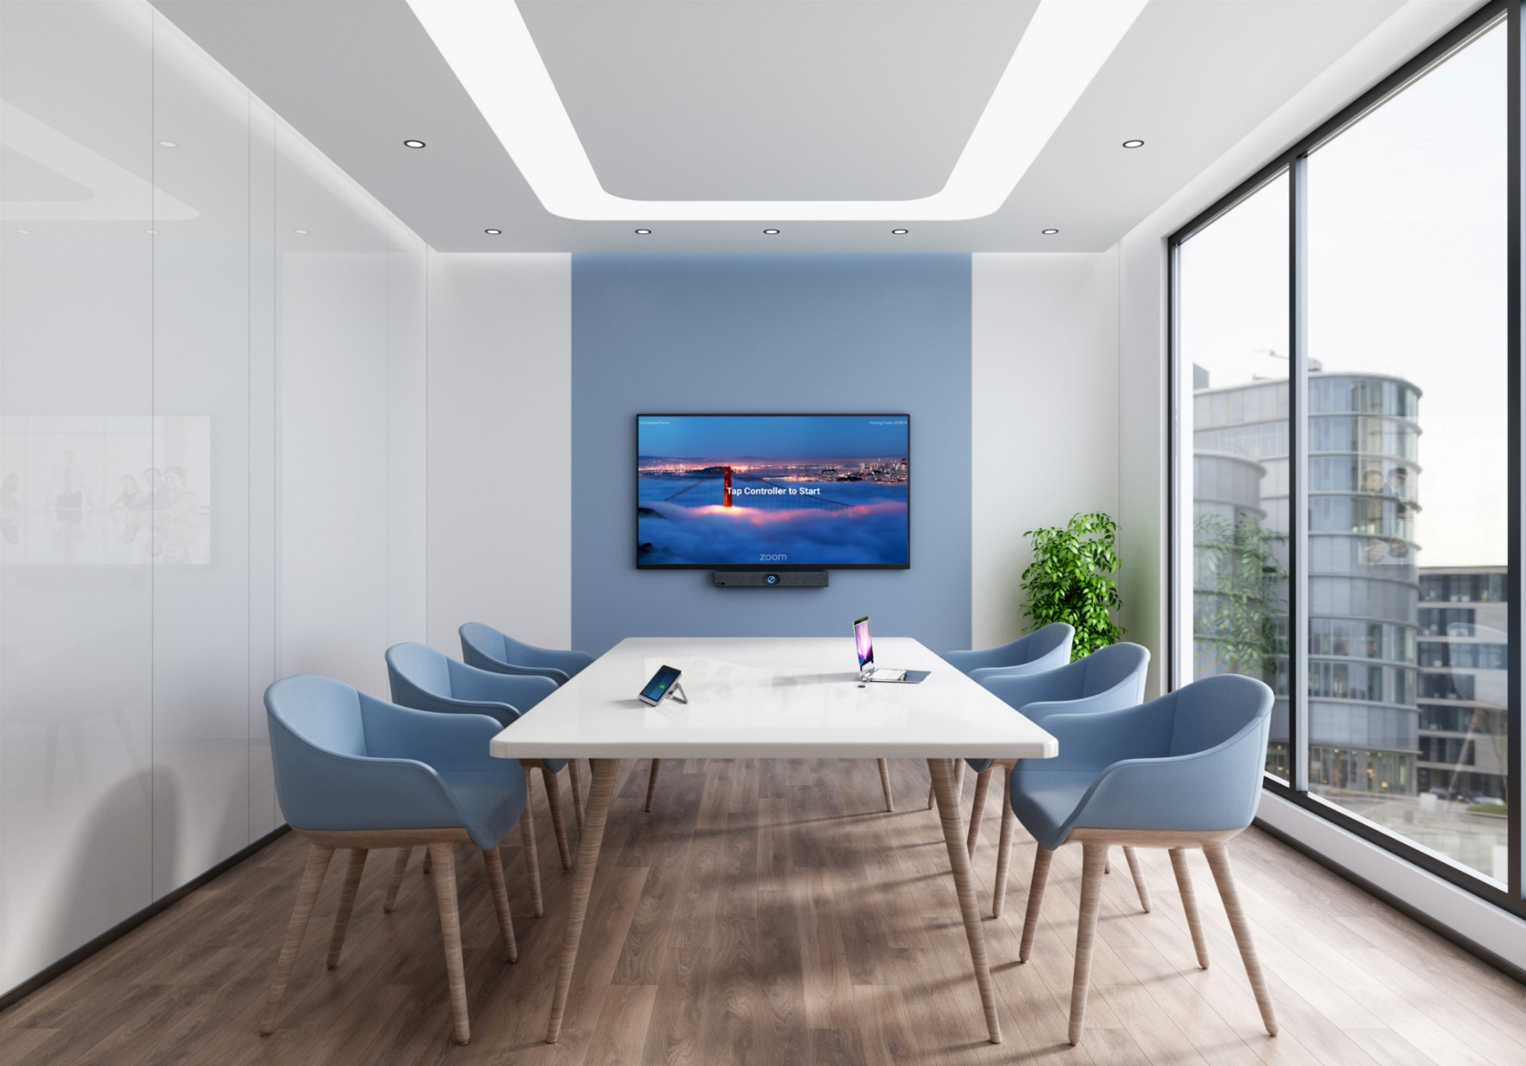
Vergaderruimte
86 inch | Volledig werkende vergadermuuropstelling, bestaand uit ten minste de volgende onderdelen: |  |  |  |  | Ter indicatie:
Aantal | Product of minimaal vergelijkbaar | Aangeboden product | Inkoopprijs (excl. BTW) | Opslagpercentage | Bedrag
1 | LG 86UH5J-H, 86 inch tv |  | € - | 0% | € -
1 | HDMI minimaal 5 meter vanaf het scherm naar de beoogde laptoplocatie |  | € - | 0% | € -
1 | USB-A minimaal 5 meter vanaf het scherm naar de beoogde laptoplocatie |  | € - | 0% | € -
1 | Yealink Smartvision 40 |  | € - | 0% | € -
1 | Muurbeugel geschikt voor formaat en gewicht scherm |  | € - | 0% | € -
1 | Kabelhaak voor de HMDI en USB-A kabel |  | € - | 0% | € -
 | Arbeidskosten |  | € - |  | € -
0 | Aanvullen… |  | € - | 0% | € -
0 |  |  | € - | 0% | € -
0 |  |  | € - | 0% | € -
0 |  |  | € - | 0% | € -
0 |  |  | € - | 0% | € -
0 |  |  | € - | 0% | € -
0 |  |  | € - | 0% | € -
0 |  |  | € - | 0% | € -
0 |  |  | € - | 0% | € -
0 |  |  | € - | 0% | € -
0 |  |  | € - | 0% | € -
0 |  |  | € - | 0% | € -
0 |  |  | € - | 0% | € -
0 |  |  | € - | 0% | € -
0 |  |  | € - | 0% | € -
0 |  |  | € - | 0% | € -
0 |  |  | € - | 0% | € -
0 |  |  | € - | 0% | € -
0 |  |  | € - | 0% | € -
0 |  |  | € - | 0% | € -
0 |  |  | € - | 0% | € -
0 |  |  | € - | 0% | € -
0 |  |  | € - | 0% | € -
0 |  |  | € - | 0% | € -
0 |  |  | € - | 0% | € -
0 |  |  | € - | 0% | € -
0 |  |  | € - | 0% | € -
0 |  |  | € - | 0% | € -
0 |  |  | € - | 0% | € -
0 |  |  | € - | 0% | € -
0 |  |  | € - | 0% | € -

 |  |  |  | Prijs per vergadermuuropstelling | Prijs X 1 vergadermuuropstellingen
 |  |  |  | € - | € -

 |  |  |  | Totale inschrijfprijs vergaderruimteopstelling 86 inch | 0.00

75 inch | Volledig werkende vergadermuuropstelling, bestaand uit ten minste de volgende onderdelen:
Aantal | Product of minimaal vergelijkbaar | Aangeboden product | Inkoopprijs (excl. BTW) | Opslagpercentage | Bedrag
1 | LG 75UH5J-M, 75 inch tv |  | € - | 0% | € -
1 | HDMI minimaal 5 meter vanaf het scherm naar de beoogde laptoplocatie |  | € - | 0% | € -
1 | USB-A minimaal 5 meter vanaf het scherm naar de beoogde laptoplocatie |  | € - | 0% | € -
1 | Yealink Smartvision 40 |  | € - | 0% | € -
1 | Muurbeugel geschikt voor formaat en gewicht scherm |  | € - | 0% | € -
1 | Kabelhaak voor de HMDI en USB-A kabel |  | € - | 0% | € -
 | Arbeidskosten |  | € - |  | € -
0 | Aanvullen… |  | € - | 0% | € -
0 |  |  | € - | 0% | € -
0 |  |  | € - | 0% | € -
0 |  |  | € - | 0% | € -
0 |  |  | € - | 0% | € -
0 |  |  | € - | 0% | € -
0 |  |  | € - | 0% | € -
0 |  |  | € - | 0% | € -
0 |  |  | € - | 0% | € -
0 |  |  | € - | 0% | € -
0 |  |  | € - | 0% | € -
0 |  |  | € - | 0% | € -
0 |  |  | € - | 0% | € -
0 |  |  | € - | 0% | € -
0 |  |  | € - | 0% | € -
0 |  |  | € - | 0% | € -
0 |  |  | € - | 0% | € -
0 |  |  | € - | 0% | € -
0 |  |  | € - | 0% | € -
0 |  |  | € - | 0% | € -
0 |  |  | € - | 0% | € -
0 |  |  | € - | 0% | € -
0 |  |  | € - | 0% | € -
0 |  |  | € - | 0% | € -
0 |  |  | € - | 0% | € -
0 |  |  | € - | 0% | € -
0 |  |  | € - | 0% | € -
0 |  |  | € - | 0% | € -
0 |  |  | € - | 0% | € -
0 |  |  | € - | 0% | € -
0 |  |  | € - | 0% | € -

 |  |  |  | Prijs per vergadermuuropstelling | Prijs X 1 vergadermuuropstellingen
 |  |  |  | € - | € -

 |  |  |  | Totale inschrijfprijs vergaderruimteopstelling 75 inch | 0.00

65 inch | Volledig werkende vergadermuuropstelling, bestaand uit ten minste de volgende onderdelen:
Aantal | Product of minimaal vergelijkbaar | Aangeboden product | Inkoopprijs (excl. BTW) | Opslagpercentage | Bedrag
1 | LG 65UH5N-E, 65 inch tv |  | € - | 0% | € -
1 | HDMI minimaal 5 meter vanaf het scherm naar de beoogde laptoplocatie |  | € - | 0% | € -
1 | USB-A minimaal 5 meter vanaf het scherm naar de beoogde laptoplocatie |  | € - | 0% | € -
1 | Yealink Smartvision 40 |  | € - | 0% | € -
1 | Muurbeugel geschikt voor formaat en gewicht scherm |  | € - | 0% | € -
1 | Kabelhaak voor de HMDI en USB-A kabel |  | € - | 0% | € -
 | Arbeidskosten |  | € - |  | € -
0 | Aanvullen… |  | € - | 0% | € -
0 |  |  | € - | 0% | € -
0 |  |  | € - | 0% | € -
0 |  |  | € - | 0% | € -
0 |  |  | € - | 0% | € -
0 |  |  | € - | 0% | € -
0 |  |  | € - | 0% | € -
0 |  |  | € - | 0% | € -
0 |  |  | € - | 0% | € -
0 |  |  | € - | 0% | € -
0 |  |  | € - | 0% | € -
0 |  |  | € - | 0% | € -
0 |  |  | € - | 0% | € -
0 |  |  | € - | 0% | € -
0 |  |  | € - | 0% | € -
0 |  |  | € - | 0% | € -
0 |  |  | € - | 0% | € -
0 |  |  | € - | 0% | € -
0 |  |  | € - | 0% | € -
0 |  |  | € - | 0% | € -
0 |  |  | € - | 0% | € -
0 |  |  | € - | 0% | € -
0 |  |  | € - | 0% | € -
0 |  |  | € - | 0% | € -
0 |  |  | € - | 0% | € -
0 |  |  | € - | 0% | € -
0 |  |  | € - | 0% | € -
0 |  |  | € - | 0% | € -
0 |  |  | € - | 0% | € -
0 |  |  | € - | 0% | € -
0 |  |  | € - | 0% | € -

 |  |  |  | Prijs per vergadermuuropstelling | Prijs X 4 vergadermuuropstellingen
 |  |  |  | € - | € -

 |  |  |  | Totale inschrijfprijs vergaderruimteopstelling 65 inch | 0.00

55 inch | Volledig werkende vergadermuuropstelling, bestaand uit ten minste de volgende onderdelen:
Aantal | Product of minimaal vergelijkbaar | Aangeboden product | Inkoopprijs (excl. BTW) | Opslagpercentage | Bedrag
1 | LG 55UH5N-E, 55 inch tv |  | € - | 0% | € -
1 | HDMI minimaal 5 meter vanaf het scherm naar de beoogde laptoplocatie |  | € - | 0% | € -
1 | USB-A minimaal 5 meter vanaf het scherm naar de beoogde laptoplocatie |  | € - | 0% | € -
1 | Yealink Smartvision 40 |  | € - | 0% | € -
1 | Muurbeugel geschikt voor formaat en gewicht scherm |  | € - | 0% | € -
1 | Kabelhaak voor de HMDI en USB-A kabel |  | € - | 0% | € -
 | Arbeidskosten |  | € - |  | € -
0 | Aanvullen… |  | € - | 0% | € -
0 |  |  | € - | 0% | € -
0 |  |  | € - | 0% | € -
0 |  |  | € - | 0% | € -
0 |  |  | € - | 0% | € -
0 |  |  | € - | 0% | € -
0 |  |  | € - | 0% | € -
0 |  |  | € - | 0% | € -
0 |  |  | € - | 0% | € -
0 |  |  | € - | 0% | € -
0 |  |  | € - | 0% | € -
0 |  |  | € - | 0% | € -
0 |  |  | € - | 0% | € -
0 |  |  | € - | 0% | € -
0 |  |  | € - | 0% | € -
0 |  |  | € - | 0% | € -
0 |  |  | € - | 0% | € -
0 |  |  | € - | 0% | € -
0 |  |  | € - | 0% | € -
0 |  |  | € - | 0% | € -
0 |  |  | € - | 0% | € -
0 |  |  | € - | 0% | € -
0 |  |  | € - | 0% | € -
0 |  |  | € - | 0% | € -
0 |  |  | € - | 0% | € -
0 |  |  | € - | 0% | € -
0 |  |  | € - | 0% | € -
0 |  |  | € - | 0% | € -
0 |  |  | € - | 0% | € -
0 |  |  | € - | 0% | € -
0 |  |  | € - | 0% | € -

 |  |  |  | Prijs per vergadermuuropstelling | Prijs X 4 vergadermuuropstellingen
 |  |  |  | € - | € -

 |  |  |  | Totale inschrijfprijs vergaderruimteopstelling 55 inch | 0.00

Kostenoverzicht per opstelling | Prijs per vergadermuuropstelling |  |  | Totaal | 0.00
Vergadermuuropstelling 86 inch | € -
Vergadermuuropstelling 75 inch | € -
Vergadermuuropstelling 65 inch | € -
Vergadermuuropstelling 55 inch | € -

Ondersteuning t.b.v. uitrol ( uitpakken goederen, plaatsen van label & CMDB rapportage, levering en afvoeren afval) zit in de prijs inbegrepen.
Inschrijver is verantwoordelijk voor het leveren en meeleveren van alle additionele componenten (zoals bekabeling, adapters, bevestigingsmaterialen, accessoires, softwarelicenties of configuraties) die nodig zijn om de vergadermuuropstelling volledig operationeel en gebruiksklaar op te leveren.
Alle genoemde en aanvullende producten dienen zodanig geïntegreerd te worden dat de opstelling direct inzetbaar is zonder aanvullende aanschaf of installatie door opdrachtgever.
Alle componentprijzen worden ingevuld op basis van de netto inkoopprijs (excl. BTW), inclusief eventuele volumekortingen of bonussen.
De verkoopprijs wordt automatisch berekend aan de hand van het opgegeven opslagpercentage.
Alleen de in dit tabblad opgenomen onderdelen en de gespecificeerde voorrijkosten mogen afzonderlijk in rekening worden gebracht.

